250325_요구사항정의서
요구사항 | 대분류 | 중분류 | 소분류 | 요구사항 내용 | 요구사항ID | 기능명 | 기능정의 | 상세 정의 | 전제조건 (제약사항) | 이슈 | 변경내역 |  | 화면 ID | DB Table | 비고
고유번호 |  |  |  |  |  |  |  |  |  |  | 변경구분 | 변경근거
SFR-01 | 프로젝트 관리 | 프로젝트 신규 | 신규 프로젝트 생성 | 1) 신규 프로젝트 생성: 신규 프로젝트 생성하기를 클릭하여 정보 입력 팝업창 표출 2) 프로젝트 정보 입력: 소유자, 프로젝트명, 국가, 사이트 주소, 비즈니스 타입(), 단위선택( Metric, Imperial),언어설정(국문, 영문) 등 정보 기입할 수 있는 창 표출; 입력,수정,저장 필요 3) 고객 정보 입력:고객사명, 담당자명, 연락처, 이메일 등 정보 기입할 수 있는 창 표출; 입력,저장 필요 | BKT_SFR_01_001 | 프로젝트정보, 고객정보 입력 기능 | 프로젝트 정보내용과 고객정보 내용을 기입해야 한다. | - 신규 프로젝트 생성 클릭 시 팝업창 표출 - 프로젝트 정보와 고객 정보 입력,수정 저장 가능 - 입력항목 : 프로젝트명, 현장 주소, 비즈니스타입, 고객사명, 담당자명, 연락처, 이메일 등 정보 |  | - 저장 정보 범위(메타 정보 저장 등 용량 고려하여 설계) -NewPjt명 새롭게 생성(Date기준? Or 1-1or Rev1) - 입력 항목 리스트 필요 - DB 저장 방식, 항목 리스트 필요
 |  |  |  |  | BKT_SFR_01_002 | 프로그램 다국어 지원 기능 | 국문과 영문 스위치 가능해야 한다. | - 프로그램 UI 국문/영문 언어 지원 - 결과 산출물 국문/영문 언어 지원 - 선택 항목 : 국문/영문
 |  |  |  |  | BKT_SFR_01_003 | 프로그램 및 결과 산출물 단위 지원 기능 | 단위계 설정이 가능해야 한다. | - 단위계 설정 기능(길이, 무게, 압력, 온도) - 입력항목: Metric(미터), Imperial(피트,인치) Unit (2D 도면의 ft, inch 치수선 표기 경우 이중 치수 표시 (ex 10'-6"))
 |  |  | 부지도면 등록 | - 부지 가시화 1) [제공 부지가 있는 경우] CAD 도면 또는 부지 정보를 반영하여 Plan view 기준으로 (0,0,0)위치에 반투명으로 제공 부지가 표현된다 또는 이미지 파일을 Plan view 기준으로 (0,0,0)위치에 반투명으로 제공 부지가 표현된다 2) [제공 부지가 없는 경우] Plan view 기준으로 (0,0,0) 위치에 100x100m 사이즈의 반투명 부지가 표현된다 해당 부지 규격은 가로/세로 치수가 표현되고 변경 가능(drag 방식은 상단/우측 모서리선만 활성화하여 치수를 변경할 수 있게 하고, 가로/세로 치수값도 직접 입력하여 변경 가능) | BKT_SFR_01_004 | CAD 도면 또는 이미지 기반 부지 표현 기능(PNG, DXF 파일 업로드 기능) | 부지 정보 등 베이직 도면 업로드, 추가 등록이 가능해야 한다. | - 프로젝트 특성에 따라 제공되는 시설배치부지 정보를 업로드하여 3D 모델링 환경에서 가시화 - 제공된 부지 정보가 있을 경우, CAD 도면 또는 이미지 파일을 Plan view 기준 (0,0,0) 위치에 반투명으로 표시 - 제공된 부지 정보가 없을 경우, 기본 부지 (100m x 100m) 를 Plan view 기준 (0,0,0) 위치에 반투명으로 생성 및 가시화 - 프로젝트 개시 후, 부지 추가 등록 할 수 있다.
 |  |  |  |  | BKT_SFR_01_005 | 화면 표시 ON/OFF 기능 | 화면에 부지를 ON/OFF할 수 있는 기능을 제공한다. | - 3D 레이아웃 UI에서 필요에 따라 표출된 부지영역을 ON/OFF 할 수 있다.
 |  |  |  |  | BKT_SFR_01_006 | 기본 부지 크기 조정 기능 | 부지 크기를 조정할 수 있는 제공한다. | - 부지 크기 조정 기능 (Drag 방식 또는 직접 입력 방식 지원) - 부지 치수 가시화 기능 (가로/세로 치수 표시) * 3d 레이아웃 파트에서 진행) 부지 도면 정보 없을 경우
 |  | 프로젝트 불러오기 | 프로젝트 조회 | 1) 기존 프로젝트 리스트화 표출, 키워드 검색으로 불러오기 기능 구현 | BKT_SFR_01_007 | 최종 승인된 프로젝트 리스트화 표출 기능 | 최종 승인된 프로젝트를 최신순으로 표출한다. 프로젝트의 조회 항목도 리스트에 표출한다. | - 프로젝트 불러오기 클릭 시 저장된 프로젝트 정보 조회 - 항목 선택 시 지난 설계 자료 화면에 불러오기(MB, 3D도면 등)
 |  |  |  |  | BKT_SFR_01_008 | 사용자 프로젝트 리스트화 표출기능 | 사용자가 진행된, 진행중인 프로젝트를 리스트화하여 표출하는 기능 제공한다. | - 리스트상에 진행상태, 유입성상, 프로젝트명을 표출 -
 |  |  |  |  | BKT_SFR_01_009 | 키워드 조회/선택 기능 | 조회 기능을 제공한다. 조회된 프로젝트를 선택할 수 있는 기능을 제공한다. | - 검색 구역을 제공하고, 키워드를 입력하여 기존 프로젝트를 조회 - 조회항목(키워드):프로젝트명, 유입성상, 시설용량, 적용공정, 적용일자 - 조회된 프로젝트를 선택하여 열어보고, 다음 단계 작업을 진행 할 수 있다.
 |  |  | 프로젝트 정보 편집/수정 | 1) 기존프로젝트 이름 변경, 유입성상, 적용공정 등 내용의 재작성을 통한 공정 설계 | BKT_SFR_01_010 | 사용자 프로젝트를 편집 수정 및 저장 기능 | 사용자 프로젝트를 편집 할 수 있는 기능을 제공한다. | - 사용자 프로젝트를 설계자의 수요에 따라 편집 수정 및 저장이 가능해야 한다. - 편집 가능한 항목: 프로젝트명, 유입성상, 시설용량, 적용공정
 |  |  |  |  | BKT_SFR_01_010 | 사용자 프로젝트 다른 이름으로 저장 | 변경된 내용을 별도 프로그램으로 저장할 수 있는 기능을 제공한다. | - 변경된 내용 또는 생성된 유사 프로젝트를 다른이름으로 별도로 저장할 수 있어야 한다. - 프로젝트명 중복 검사 필요.
 |  |  |  |  | BKT_SFR_01_011 | 유사 프로젝트 생성 기능 | 검증된 기존 프로젝트 정보 수정하여 활용할 수 있는 기능을 제공한다. | - 유사한 설계조건의 프로젝트를 신규로 작성하지 않고, 기존 정보를 활용한 설계 - 최종 프로젝트 정보를 활용한 유사 프로젝트 생성 기능 제공 - 최종 프로젝트 덮어쓰기는 불가, 필요할 경우 관리자한테 승인 요청을 발송해야 한다.
...
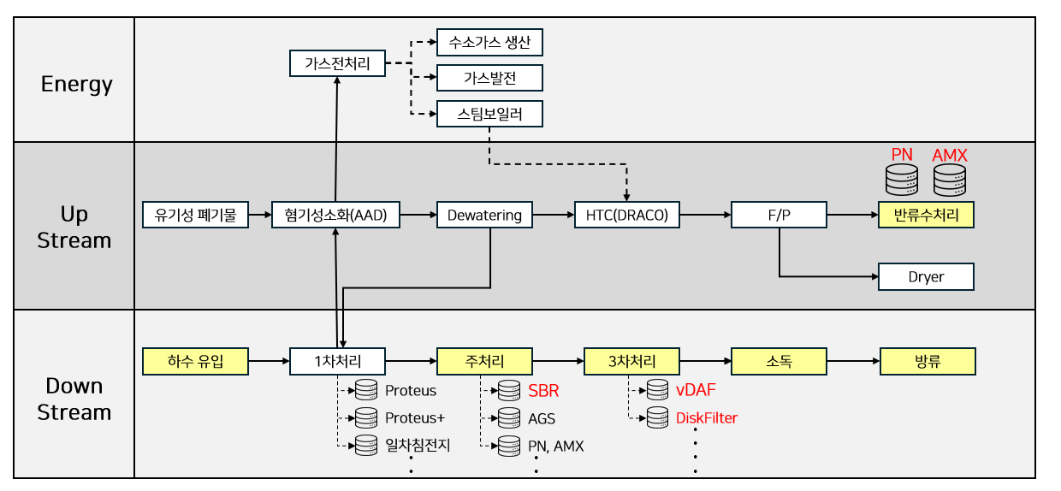
...
 |  |  |  |  |  |  |  |  |  |  | 추가 | 계산식 언어, 계산 결과 값 부분 추가,20250305.docx 회의록 참조
...

